部门功能框架
一、功能开启和入口

 | 功能入口

 |  | 玩家处于匹配大厅时，点击【部门】页签时，进入功能主界面

 | 开启条件

 |  | 1.玩家初次登录游戏，完成新手教程后功能开启
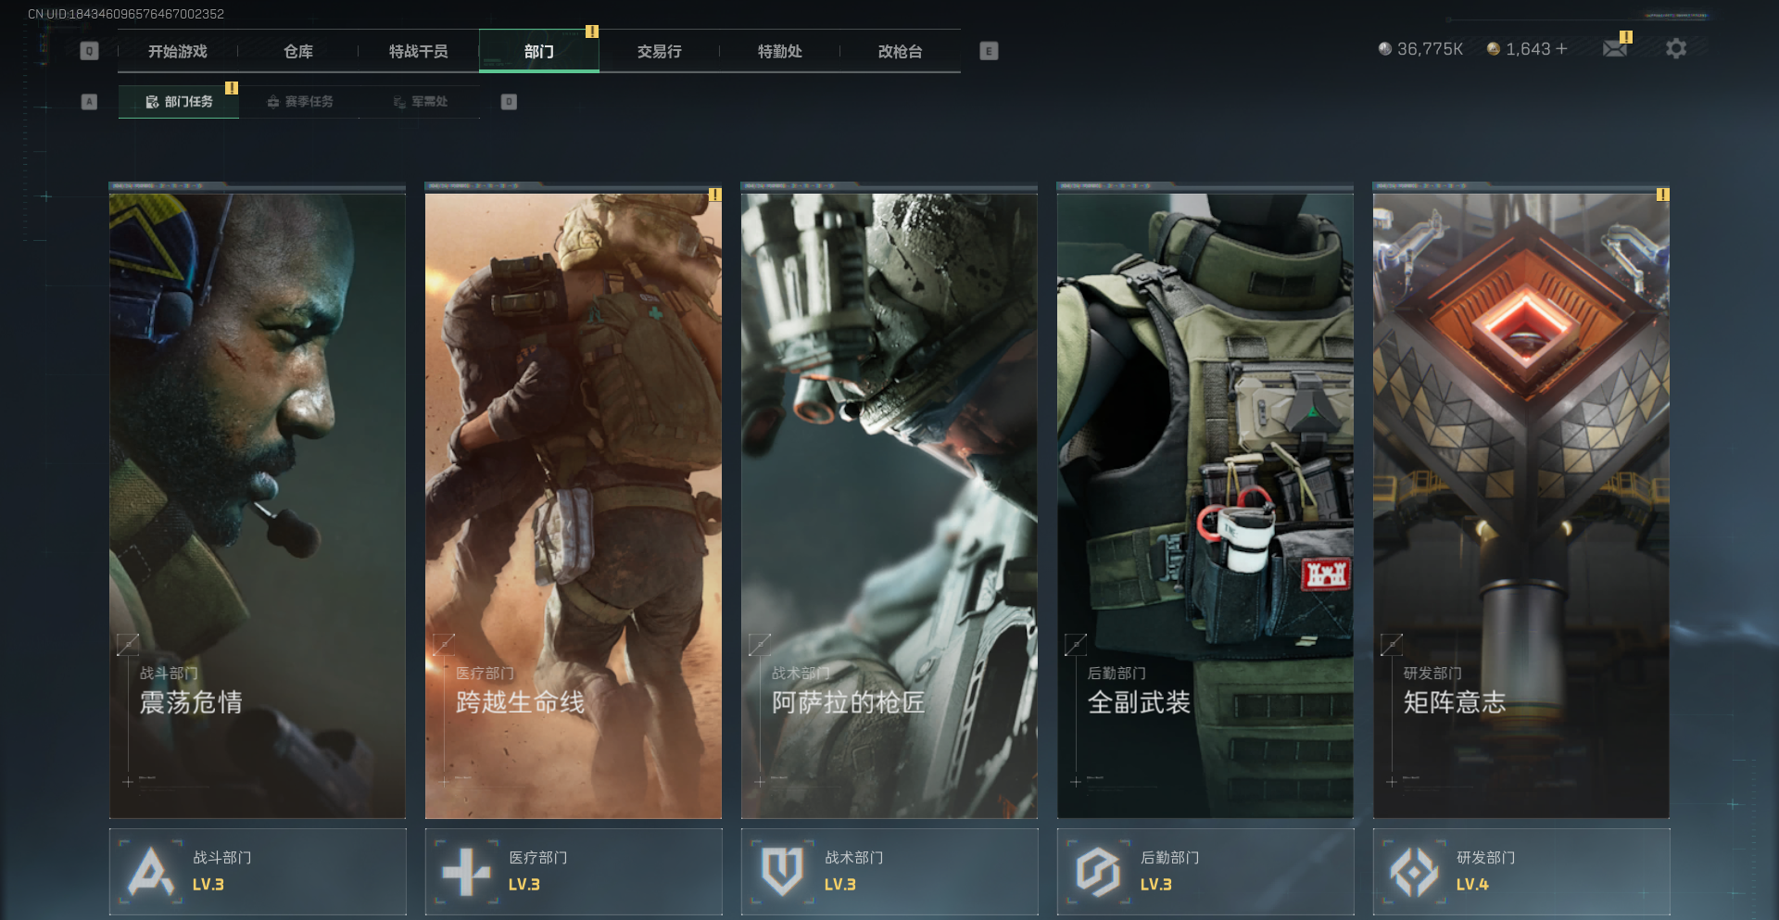
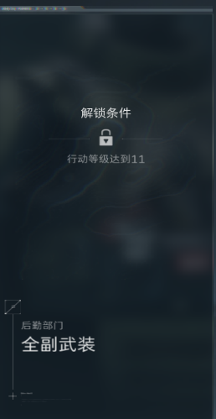

 |  |  |  |  |  |  |  |  |  | 任务章节锁定示意

 |  | 2.初始开启震荡危情与跨越生命线两条任务章节，自动接取初始任务且无法放弃

 |  | 3.阿萨拉的枪匠，全副武装，矩阵意志分别在玩家账户烽火等级达到5、11、16时开启，开启后由玩家自主接取初始任务

 |  | 4.点击已开启的任务章节则跳转至对应任务线，未开启的章节点击停留在当前界面，并弹出提示：“此章节未解锁”

二、部门系统组成

 | 页面分级

 |  | 1.【部门】页签即部门任务主页面，存在三个次级页签，分别为【部门任务】，【赛季任务】，【军需处】，其中赛季任务不在此策划案范围，略

 |  |  |  |  |  |  | 【部门】页签内容分级

 |  | 2.部门主界面由2×5共10个组件构成，5个较大组件点击跳转进入对应任务线界面，5个较小组件点击弹出对应部门声望窗口，不跳转

 |  |  |  | 部门主页面

 |  | 3.在任意任务线界面，也存在对应部门声望组件，点击打开对应部门声望窗口

 |  |  | A.若是通过部门主页面点击组件打开任意部门声望页面，单击【esc】返回部门主页面

 |  |  | B.若在任务线界面打开对应部门声望页面，单击【esc】返回该任务线界面

 |  |  | C.在任意部门声望页面均可通过【前往】互动进入对应任务线界面

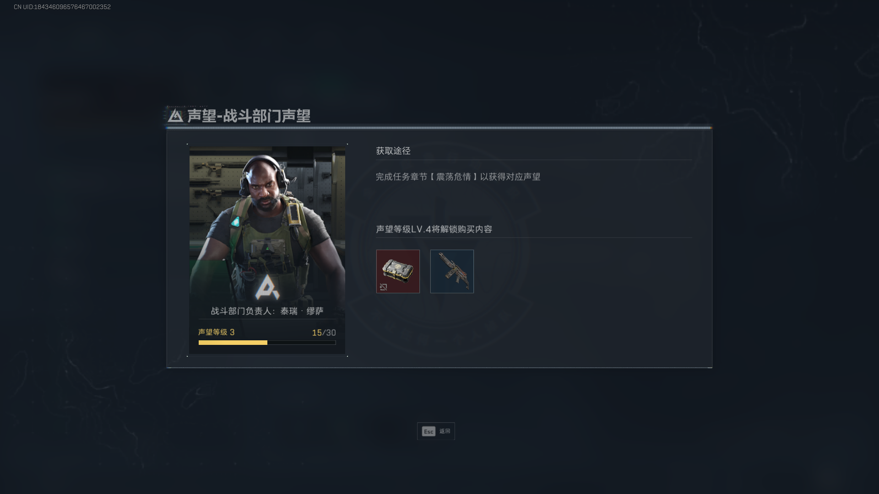
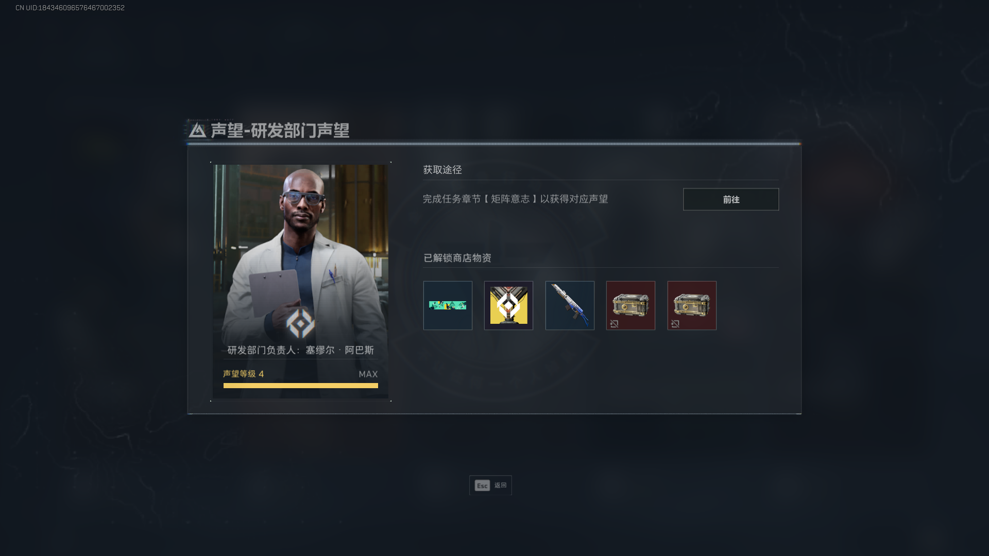

 |  |  |  | 战斗部门3级声望窗口 |  |  |  |  | 研发部门4级声望窗口

 |  | 4.任务线界面存在五个同级页签，点击可跳转至对应任务线界面；每个任务线界面均可进一步打开跳转任务线总览界面

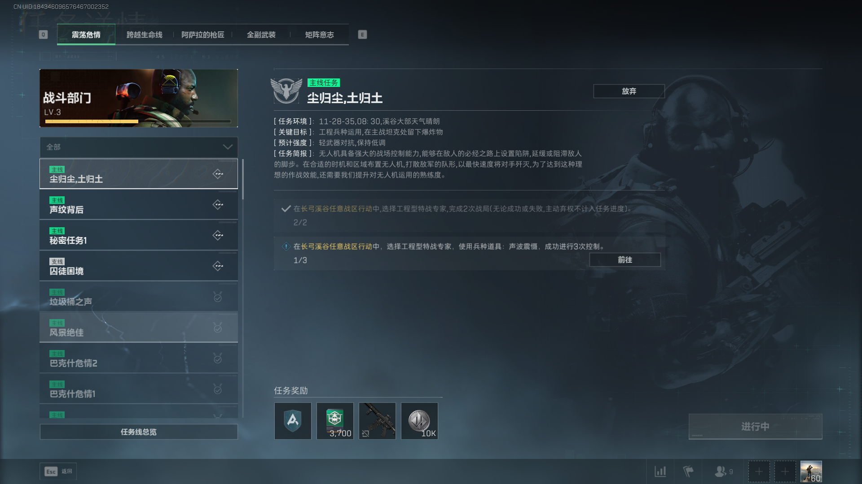
 |  |  |  |  |  |  |  | 同级页签快速跳转

 |  |  |  |  |  |  |  | 对应部门声望窗口

 |  |  |  |  |  |  |  | 点击进入该任务线的任务线总览

 |  |  |  | 战斗部门任务线页面(震荡危情)

 |  | 5.在上述任意页面，单击【esc】键，返回上一界面

 | 任务分配

 |  | 1.部门任务分成五个同级的子类，每个子类均分配一定数量对应风格的任务，点击对应图标将跳转对应任务线页面

 |  |  | A.震荡危情：共86个任务，其中主线65个，支线21个

 |  |  | B.跨越生命线：共76个任务，其中主线57个，支线19个

 |  |  | C.阿萨拉的枪匠：共33个任务，其中主线22个，支线11个

 |  |  | D.全副武装：共71个任务，其中主线，支线14个

 |  |  | E.矩阵意志：共67个任务，其中主线46个，支线21个

 |  | 2.任务线说明

 |  |  | A.每个子类内的所有任务均按一定顺序编在此子类任务线中

 |  |  | B.任务分为主线和支线，一般同一任务分支的支线不超过三个

 |  |  | C.只有前置任务完成后，流程后续任务才会解锁

 |  |  | D.每个子类的任务线均由且只由一个特定任务作为开头

 | 部门等级

 |  | 1.在【部门任务】的每个子类下方空间，显示此子类对应部门名称和等级，集成为可交互区，点击出现对应部门声望窗口
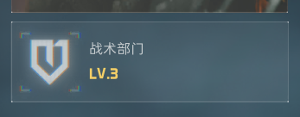
 |  |  | A.震荡危情-战斗部门

 |  |  | B.跨越生命线-医疗部门

 |  |  | C.阿萨拉的枪匠-战术部门

 |  |  | D.全副武装-后勤部门

 |  |  | E.矩阵意志-研发部门

 |  | 2.等级-声望细则

 |  |  | A.每个部门均有1、2、3、4级，初始为1级0声望，按顺序提升，满级为4级。

 |  |  | B.各部门等级提升所需声望，通过完成对应部门任务获取，例如：完成震荡危情任务线只会获得战斗部门声望
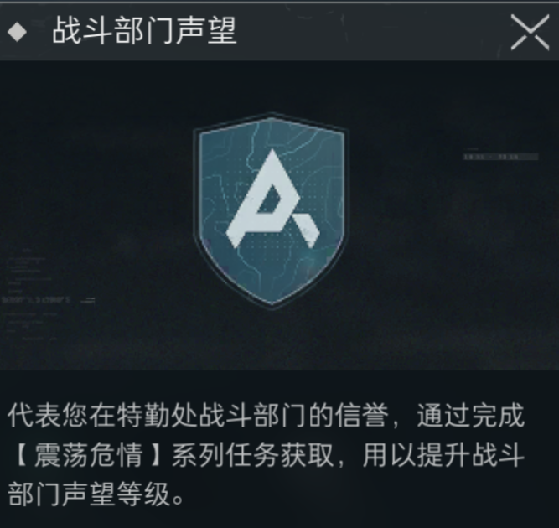
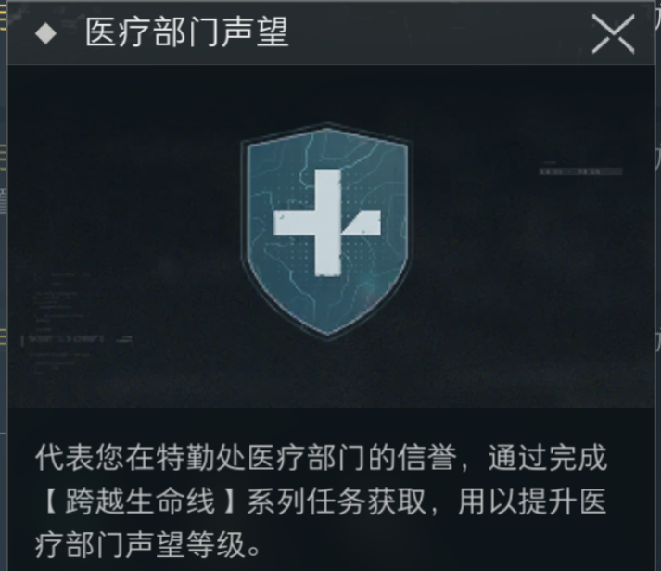
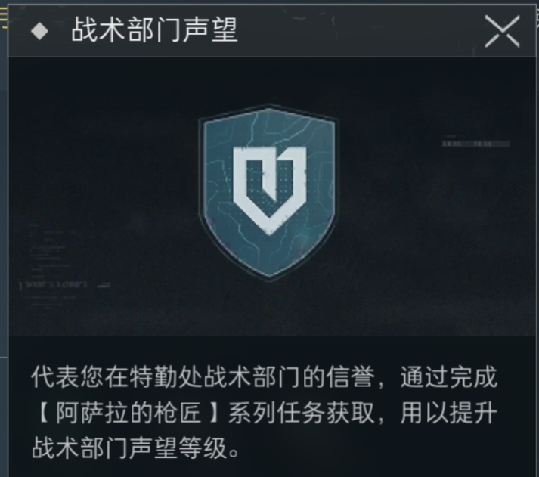
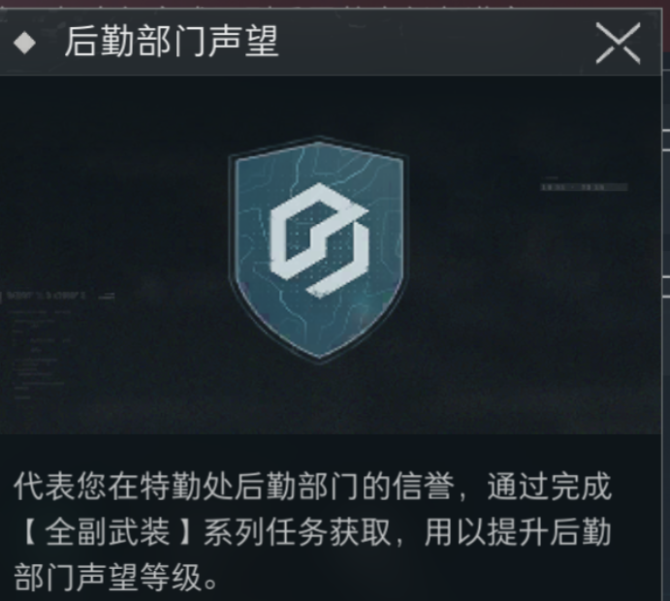
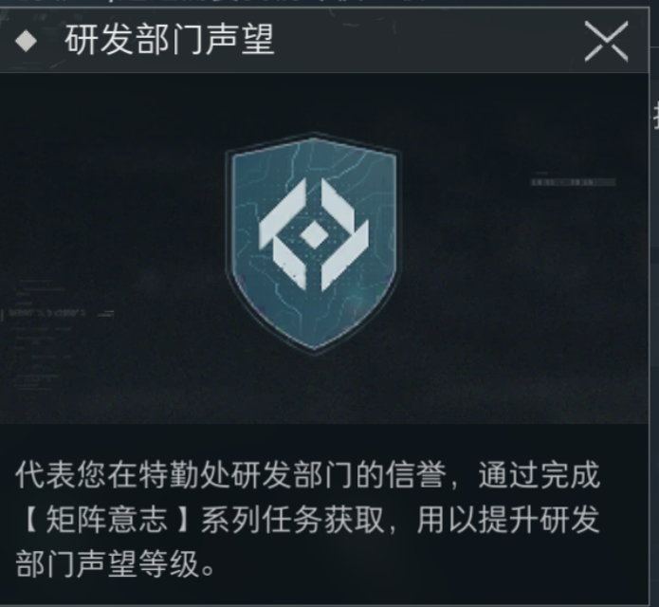

 |  |  | C.部门声望作为任务奖励，和游戏货币，物资等共同显示在奖励区域

 |  |  | D.获得声望足够升级时，将重置进度并自动升级该部门

 |  |  | E.当某部门等级达到4，进度将变为满格，等级不再变化，多余声望也不再计数

 |  |  | F.部门从1到4升级所需声望点分别为20、30、30，当前升下一级所需声望将显示在交互后界面，例如玩家获得63点战斗部门声望时显示：战斗部门-声望等级3-13/30

 |  |  | G.打开此级窗口后，按esc键即可关闭，并展示部门任务主页面

 | 任务线总览

 |  | 1.功能说明

 |  |  | A.在任务线页面点击左下【任务线总览】可以跳转至对应部门任务章节的任务线总览页面
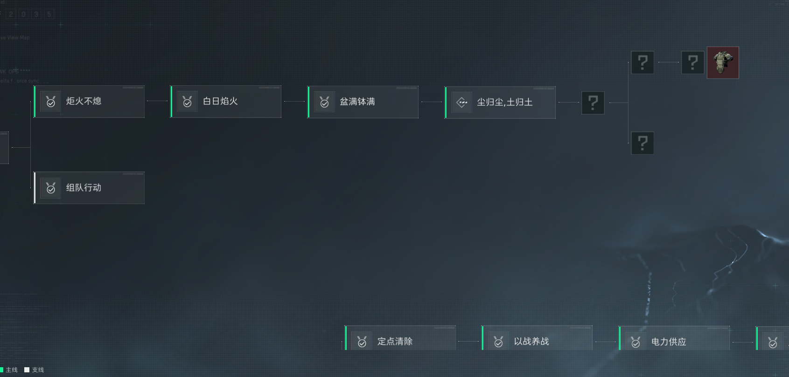

 |  |  | B.在任务线总览页面可以快捷查看主支线情况，已解锁任务状态，重要任务奖励，以及任务顺序关系

 |  |  |  | a.标签从左到右意义为：竖线颜色绿/白-主线/支线；任务状态图标；任务名称

 |  |  |  | b.未解锁任务无法查看标签，无法交互。但重要任务奖励可以被查看

 |  |  |  |  |  |  | 未解锁图标 |  | 未解锁-重要奖励预览

 |  | 2.交互说明

 |  |  | A.点击任意二类或三类状态中任务，将返回上一级，并直接选中此任务，查看任务详情

 |  |  | B.在该界面点击退出按钮，将返回上一级，且不做任何操作

 | 任务排序

 |  | 1.顺序关系

 |  |  | A.任务顺序一般为从左到右的单向单次关系，例如【盆满钵满】是【尘归尘，土归土】的唯一前置任务，反之称为后续任务

 |  |  | B.只有前置任务进入已完成状态，后续任务会从未解锁状态传递为未接取状态

 |  | 2.任务编号

 |  |  | A.部门任务在填入任务线时存在唯一序号，序号将声明此任务的时限（部门/赛季），章节归属，主/支线类型，所在任务线位置

 |  |  | 例如：全副武装章节的第18个任务，其基础信息编号为——1丨4丨1丨18，分隔按顺序对应上述内容

 |  |  | B.序号仅提供系统作识别分类使用，不对玩家显示

 |  |  | C.此外任务状态也通过编号区分，未解锁记0，等级未解锁记1，未接取记2，进行中记3，完成未领取记4，已完成记5，添加在任务唯一序号后

 |  | 3.任务排序

 |  |  | A.状态控制：系统以分组的形式，优先把同状态任务集合排序，优先级越高，任务标题在越前
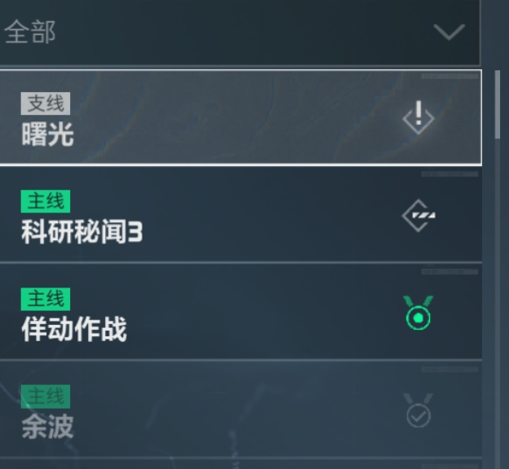

 |  |  | B.任务状态排序优先级：未接取>进行中>完成未领取>已完成

 |  |  | C.编号控制：若由两任务由同一前置任务开启，则编号小的排在前，编号小的排在后；此条说明仅对同时处于未接取，或同时处于进行中的多个任务

 |  |  | D.完成顺序控制：对三类状态任务，在任务下拉栏的排序取决于传递为三类的先后顺序，先冻结则排序较后

 |  |  |  |  |  | 两个账户，完成顺序不同的同样两个任务

 | 初始任务

 |  | 1.五个任务章节均有其对应的初始任务，一旦任务章节解锁，则初始任务进入二类

 |  |  | A.震荡危情和跨越生命线两章节的初始任务，在玩家创建账号时进入进行中状态，且无法放弃

 |  |  | B.其余三个任务章节的初始任务在解锁后进入未接取状态，且接取后可放弃

 |  | 2.每个部门的初始任务分别为：

 |  |  | A.战斗部门-【首战】

 |  |  | B.医疗部门-【英雄启程】

 |  |  | C.战术部门-【阿萨拉热线-内勤1】

 |  |  | D.后勤部门-【防护装备】

 |  |  | E.研发部门-【收藏家：现金为王-1】

 | 主线/支线

 | 任务线功能

 |  | 1.显示任务状态

 |  |  | A.任务状态分为未解锁、等级未解锁、未接取、进行中、完成未领取、已完成

 |  |  | B.规定未解锁设置为零类，等级未解锁为一类，未接取、进行中设置为二类，完成未领取、已完成设置为三类

 |  |  | C.任务的任务状态同时只存在一种，并显示在任务标题栏和任务详情中

 |  |  | D.未解锁的任务不显示在此页面，也无法进行相关操作

 |  | 2.任务状态转化

 |  |  | A.类型传递：任务状态初始为零类，类数的转化由系统判断，且遵循零类-二类-三类，或零类-一类-二类-三类的传递顺序

 |  |  |  | a.当且只当某任务的前置任务进入完成状态，且检测玩家烽火等级不小于设定开启条件，此任务状态从零类传递为二类（未接取）

 |  |  |  | b.部分任务对玩家烽火等级有要求，若此时不满足，则任务从零类传递为一类状态，而不是二类

 |  |  |  | c.任务处于等级未解锁时，玩家每次等级提升时检测玩家烽火等级，达到该任务设定时，立即传递为二类

 |  |  |  | d.当进行中的任务目标全部达成，任务状态由二类自动进入三类（完成未领取）

 |  |  |  | e.当任务状态变为已完成，此时玩家可以查看任务详情，但标题和相关互动变灰，无法再进行操作

 |  |  |  |  |  |  |  |  |  |  | 奖励图标的交互保留，详见【交互说明】

 |  |  | B.同类内转化：任务状态处于某类时，玩家在【部门】页面操作可以将其转化为同类另一状态

 |  |  |  | a.未接取和进行中可以通过玩家操作接取和放弃按钮反复转换

 |  |  |  | b.玩家对完成未领取的任务领取奖励，任务状态变为完成

 |  |  |  | c.任务进入已完成态后，此账户此任务冻结，无法再进行状态转化

 |  | 3.相关交互差异

 |  |  | A.定义基本交互键，放弃交互键，目标交互键

 |  |  |  | a.基本交互键处于页面右下角，根据不同任务状态具有提示任务状态、接取任务、领取奖励
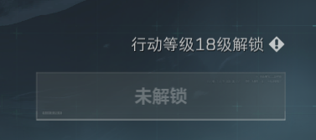

 |  |  |  |  |  |  |  | 基本交互键（长期存在，复合交互） |  |  | 放弃交互键（进行中状态存在，作用单一）

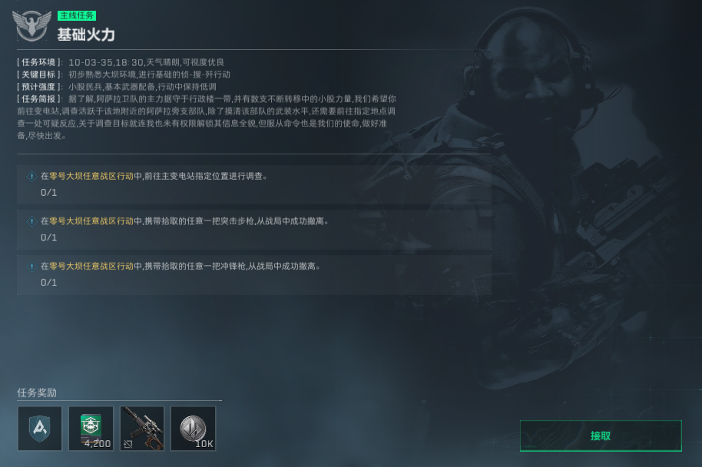
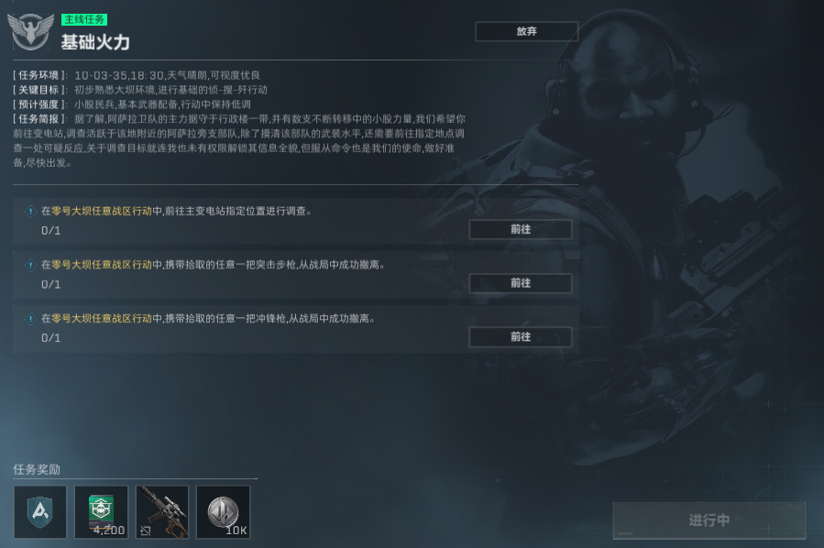

 |  |  |  |  |  |  |  |  |  |  |  | 目标交互键

 |  |  |  | b.放弃交互键只存在于进行中状态任务页面右上方，用于放弃进行中的任务，将其转化为未接取，其余状态不显示且无作用

 |  |  |  | c.目标交互键

 |  |  | B.交互具体表现

 |  |  |  | a.未解锁状态下，任务不展示，无法进行交互

 |  |  |  | b.等级未解锁状态下，玩家可以在任务线界面中查看任务标题和详情，但无法进行接取交互，此项交互区域显示“未解锁”，并显示解锁所需等级

 |  |  |  | c.未接取状态下，基本交互键显示【接取任务】，点击后将任务转化为进行中

 |  |  |  | d.进行中状态的任务，基本交互键字样变为“进行中”，详情中每条目标分别出现目标交互键，详情标题出现放弃交互键

 |  |  |  |  | ①此时基本交互键为灰色【进行中】字样，玩家无法进行交互

 |  |  |  |  | ②单击放弃交互键，将弹出二次确认界面，若确认，则重置任务已完成进度，并将任务状态转变为未接取；单击取消关闭窗口，不进行额外操作

 |  |  |  |  | ③单击目标交互键，将直接跳转至链接对应页面

 |  |  |  | e.完成未领取状态任务，基本交互键

